Beantwoording Inschrijver
Bijlage 7 ZAAM beheer netwerk infrastructuur ZMICT-CH24
 |  | Inschrijver dient alle groene cellen in te vullen (ofwel de betreffende vraag te beantwoorden). |  |  | Naam Inschrijver:
 |  | Indien Inschrijver 4 maal of meer matig scoort zal deze worden uitgesloten van verdere deelname.
 |  | Indien Inschrijver 2 maal of meer onvoldoende scoort zal deze worden uitgesloten van verdere deelname.
1. algemeen | nummer |  | Antwoord Inschrijver | maximaal aantal woorden | maximale waarde uitmuntend | waarde goed | waarde voldoende | waarde matig | waarde onvoldoende
 |  |  | Score: | Uitmuntend | Goed | Voldoende | Matig | Onvoldoende
 | 1 | De Inschrijver heeft aantoonbare expertise met betrekking tot alle hardware en functionaliteit die hieraan ten grondslag ligt (in deze aanbesteding) en beschrijft waar deze ervaring uit bestaat, relevant voor ZAAM. |  | 400 | 30 | 20 | 0 | -10 | -30

 | 2a | Welke ervaring heeft de Inschrijver met de volgende relevante componenten of functionaliteiten: • Intrusion detection & prevention |  | 200 | 15 | 10 | 0 | -5 | -15

 | 2b | Welke ervaring heeft de Inschrijver met de volgende relevante componenten of functionaliteiten: • Een concept om BYOD op gecontroleerde wijze toegang tot het netwerk te geven. |  | 300 | 15 | 10 | 0 | -5 | -15

 | 2c | Welke ervaring heeft de Inschrijver met de volgende relevante componenten of functionaliteiten: • DHCP en DNS appliances |  | 200 | 15 | 10 | 0 | -5 | -15

 | 2d | Welke ervaring heeft de Inschrijver met de volgende relevante componenten of functionaliteiten: • WLAN toegangssysteem voor gastgebruik. |  | 200 | 15 | 10 | 0 | -5 | -15

 | 3 | De Inschrijver hanteert voor de eigen organisatie met betrekking tot omgang met klantsystemen de ISO27001 normering en beschrijft hoe dit toegepast wordt. |  | 200 | 30 | 20 | 0 | -10 | -30

 | 4 | De Inschrijver hanteert voor de eigen organisatie met betrekking tot omgang met klantsystemen de NEN 7510 normering en beschrijft hoe dit toegepast wordt. |  | 200 | 30 | 20 | 0 | -10 | -30

 | 5 | De Inschrijver is bekend met de eisen die aan het voortgezet onderwijs worden gesteld met het normenkader IBP. Beschrijf de visie van Inschrijver op de toepassing van het normenkader IBP in het onderwijs. |  | 400 | 40 | 30 | 0 | -15 | -40

 | 6 | De Inschrijver heeft een dienst/ mogelijkheid waarbij zij haar klanten adviseert over nieuwe of relevante ontwikkelingen met betrekking tot het beheerde en de mogelijke impact of meerwaarde voor de organisatie. Inschrijver beschrijft welke mogelijkheid zij biedt. |  | 200 | 10 | 6 | 0 | -3 | -10

 | 7 | De Inschrijver heeft een duidelijke visie op het beheer van netwerkinfrastructuur in het onderwijs als één ecosysteem waarbinnen diverse componenten en functies vanuit dit ecosysteem worden gemonitord en geanalyseerd. Beschrijf deze visie. |  | 200 | 25 | 18 | 0 | -9 | -25

 | 8 | De Inschrijver is in staat om bij calamiteiten te schakelen met leveranciers van de Aruba hardware voor support als standaard mogelijkheid binnen het eigen escalatieproces en beschrijft dit proces. |  | 200 | 20 | 14 | 0 | -7 | -20

 | 9 | De Inschrijver heeft een beleid en doelstellingen ten aanzien van duurzaamheid, diversiteit en inclusie geformuleerd en geïmplementeerd binnen de eigen organisatie en beschrijft dit. |  | 200 | 10 | 6 | 0 | -3 | -10

 | 10 | De Inschrijver heeft ervaring met het vertalen van de doelstellingen ten aanzien van duurzaamheid, diversiteit en inclusie naar uitvoering van opdrachten en beschrijft dit. |  | 200 | 10 | 6 | 0 | -3 | -10

2. service management
 | 1 | De Inschrijver werkt met een XLA om te streven naar maximale klanttevredenheid. Inschrijver voegt een concept XLA toe. |  | geen limiet, mag als bijlage bij de inschrijving worden ingediend onder vermelding van wens 2.1 | 30 | 20 | 0 | -10 | -30

 |  |  |  |  | Voldoet hier aan | snellere responsetijd | snellere oplostijd | voldoet hier niet aan
3. servicedesk | 1 | 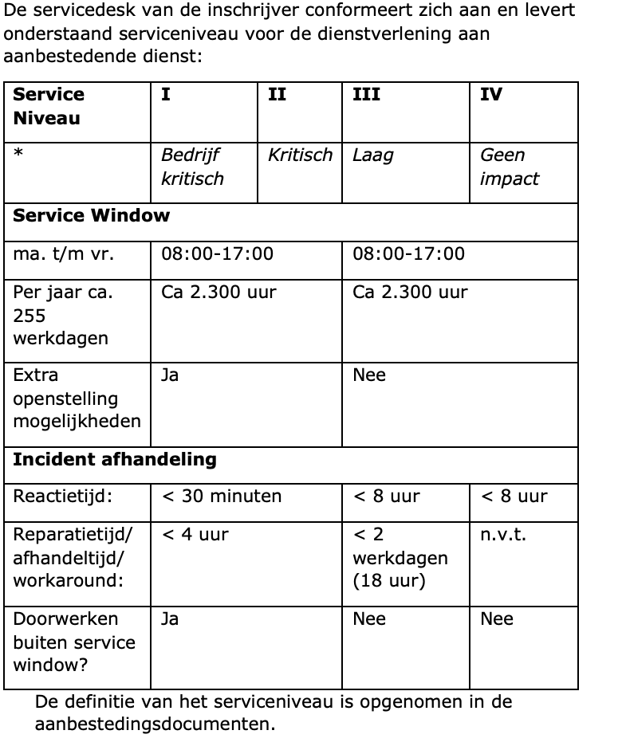 | Voldoet hier aan JA/NEE. Responsetijd sneller JA/NEE hersteltijd sneller JA/NEE | nvt, in te vullen in de groene cel | 20 | 15 | 15 | 0

 |  |  |  | maximaal aantal woorden | maximale waarde uitmuntend | waarde goed | waarde voldoende | waarde matig | waarde onvoldoende
 | 2 | De servicedesk opdrachtnemer fungeert als SPOC (Single Point of contact) voor alle interne dienstgebieden die vallen onder de operationele continuïteit van netwerkinfrastructuur en ontsluiting daarvan. Inschrijver beschrijft dit proces. |  | 200 | 30 | 20 | 0 | -10 | -30

 | 3 | De servicedesk opdrachtnemer is 24/7 beschikbaar bij acute risico’s die voortkomen uit een melding van het Nationaal Cyber Security Centrum waarbij afstemming over patch management elk moment kan plaatsvinden. Inschrijver beschrijft hoe dit georganiseerd is. |  | 200 | 30 | 20 | 0 | -10 | -30

 | 4 | Het ITSM-systeem van de servicedesk opdrachtnemer heeft de mogelijkheid om te integreren met het ITSM-systeem van aanbestedende dienst voor het doorzetten van tickets. Het gaat hierbij op de standaard mogelijkheid, niet om de technische haalbaarheid. Inschrijver beschrijft hoe dit georganiseerd is. |  | 200 | 20 | 14 | 0 | -7 | -20

 | 5 | De servicedesk opdrachtnemer communiceert proactief naar aanbestedende dienst en andere derde outsourcingpartners die (mogelijk) impact ondervinden omtrent eventuele systeem(ver)storingen en werkt indien door ZAAM gewenst actief samen ongeacht het eigenaarschap van het probleem of incident. Inschrijver beschrijft hoe dit georganiseerd is. |  | 200 | 35 | 24 | 0 | -12 | -35

4. probleembeheer | 1 | Probleembeheer signaleert trends in de aangemelde incidenten en vragen die kunnen wijzen op structurele problemen. Inschrijver beschrijft hoe dit georganiseerd is. |  | 200 | 15 | 10 | 0 | -5 | -15

 | 2 | Probleembeheer levert een vast aanspreekpunt bij calamiteiten. Het aanspreekpunt is te allen tijde bekend met de casus. Inschrijver beschrijft hoe dit georganiseerd is. |  | 200 | 15 | 10 | 0 | -5 | -15

 | 3 | Probleembeheer onderzoekt de oorzaak van de ontstane structurele problemen. Inschrijver beschrijft hoe dit georganiseerd is. |  | 200 | 15 | 10 | 0 | -5 | -15

 | 4 | Probleembeheer adviseert over mogelijke oplossingen van gesignaleerde structurele problemen. Inschrijver beschrijft hoe dit georganiseerd is. |  | 200 | 15 | 10 | 0 | -5 | -15

5. informatie veiligheid | 1 | Voor het toepassen en bewaken van informatieveiligheid is een aparte functionaris aangesteld of afdeling ingericht voor het afhandelen van incidenten met betrekking tot informatieveiligheid. Inschrijver beschrijft hoe dit georganiseerd is. |  | 400 | 20 | 14 | 0 | -7 | -20

 | 2 | De afdeling of functionaris voor informatieveiligheid signaleert proactief afwijkingen in inlogpatronen, detectie van malware en aanvallen op systemen. Inschrijver beschrijft hoe dit georganiseerd is. |  | 200 | 20 | 14 | 0 | -7 | -20

 | 3 | De afdeling of functionaris of informatieveiligheid adviseert zelfstandig over mogelijke verbeteringen om de integriteit en veiligheidswaarborgen te verbeteren. Inschrijver beschrijft hoe dit georganiseerd is. |  | 200 | 25 | 16 | 0 | -8 | -25

 | 4 | De inschrijver moet voldoen aan relevante beveiligingsstandaarden en -praktijken, en in staat zijn om te werken binnen de compliance-vereisten van stichting ZAAM, specifiek het normenkader IBP voor onderwijs en de GDPR/AVG. Inschrijver beschrijft hoe dit georganiseerd is. |  | 400 | 30 | 20 | 0 | -10 | -30

6a. technologie HP Aruba/ Procurve hardware | 1 | Inschrijver is vertrouwd met Zero Trust Security en de implementatie van SASE-oplossingen en kan aantonen hoe deze beveiligingsprincipes worden toegepast binnen het netwerkbeheer om geavanceerde bedreigingen en aanvallen te voorkomen. Inschrijver beschrijft hoe zij dit organiseert. |  | 200 | 20 | 14 | 0 | -7 | -20

 | 2 | Inschrijver heeft ervaring met de integratie van Aruba-oplossingen met bestaande IT-infrastructuur en -systemen, waaronder compatibiliteit en interoperabiliteit met andere netwerkapparatuur en beveiligingssystemen zoals beschreven bij ‘Algemeen’. Inschrijver beschrijft hoe zij dit organiseert. |  | 200 | 25 | 16 | 0 | -8 | -25

6b. HPE Comware hardware | 1 | Inschrijver is toegerust voor het ondersteunen en onderhouden van HPE Comware apparatuur zoals beschreven bij ‘Algemeen’ en kan aantonen dat personeel beschikt over de benodigde technische expertise hiervoor. Beschrijf hiervoor een korte referentiecasus. |  | 300 | 40 | 28 | 0 | -14 | -40

6c. BYOD | 1 | Inschrijver heeft ervaring met het BYOD concept in het onderwijs waarbij leerlingen vrije keus hebben in het apparaat waar zij gebruik van willen maken op het draadloze schoolnetwerk. Dit brengt unieke uitdagingen met zich mee op het vlak van connectiviteit en informatieveiligheid. Beschrijf welke dit zijn met betrekking tot techniek, functioneel gebruik en informatiebeveiliging . |  | 400 | 30 | 20 | 0 | -10 | -30

 | 2 | Inschrijver heeft een oplossing om alleen geautoriseerde personen en apparaten toegang tot het netwerk te geven. Deze oplossing werkt samen met Microsoft Endpoint Manager voor het distribueren van certificaten voor authenticatie en ondersteunt daarmee ‘zero touch deployment’ vanuit Endpoint Manager. Beschrijf deze oplossing. |  | 200 | 35 | 24 | 0 | -12 | -35

 | 3 | Inschrijver heeft een oplossing om via een gastenportaal toegang te verstrekken aan bezoekers. Dit portaal kan eenvoudig beheerd worden door een Servicedesk. Beschrijf deze oplossing |  | 200 | 25 | 16 | 0 | -8 | -25

6d. Security & compliance | 1 | Inschrijver heeft de mogelijkheid om de status en de configuratie van alle Fortinet Firewall systemen gecentraliseerd te controleren en waar nodig aan te passen. Het gecentraliseerde platform voldoet aan de regelgeving die vanuit het normenkader IBP gesteld wordt aan logging en reportages. Inschrijver Beschrijft deze oplossing. |  | 300 | 20 | 14 | 0 | -7 | -20

 | 2 | Inschrijver heeft medewerkers die beschikken over relevante Fortinet-certificeringen (bijv. NSE 4 of hoger). Inschrijver beschrijft dit. |  | 200 | 20 | 14 | 0 | -7 | -20

 | 3 | Inschrijver heeft een duidelijke visie op de implementatie en het onderhoud van firewallbeleid en -regels om te voldoen aan de specifieke beveiligingsbehoeften van het voortgezet onderwijs. Beschrijf deze visie. |  | 300 | 35 | 24 | 0 | -12 | -35

 | 4 | Inschrijver voert regelmatige beveiligingsaudits en -assessments uit om de effectiviteit van het firewallbeleid te evalueren en aan te passen. Inschrijver beschrijft dit proces. |  | 200 | 20 | 14 | 0 | -7 | -20

 | 5 | Inschrijver voert monitoring en optimalisatie door van de firewallprestaties om hoge beschikbaarheid en efficiënte doorvoer te garanderen en beschrijft dit proces. |  | 200 | 20 | 14 | 0 | -7 | -20

 | 6 | Inschrijver heeft een disaster recovery plan specifiek voor de firewallinfrastructuur en beschrijft deze. |  | 300 | 15 | 10 | 0 | -5 | -15

 | 7 | Inschrijver heeft een oplossing om een relatie te leggen tussen gebruikers en hun activiteiten, ook wanneer deze wisselende IP adressen toegewezen heeft gekregen in het kader van het traceren van malversaties. Beschrijf deze oplossing. |  | 300 | 25 | 16 | 0 | -8 | -25

7 projecten | 1 | Inschrijver heeft aantoonbare ervaring met projecten in het voortgezet onderwijs, specifiek met implementaties in schoolgebouwen. Inschrijver heeft een standaard aanpak voor het dekkend maken van wifi in schoolgebouwen waarbij begrip over gebruikersgedrag gedurende een lesdag een cruciale factor is in de belasting. Beschrijf welke uitdaging specifiek zich in schoolgebouwen voor doet en welke maatregelen hiervoor getroffen kunnen worden. |  | 400 | 40 | 28 | 0 | -14 | -40

 | 2 | Inschrijver is in staat om zonder actuele documentatie van de omgeving de volledige netwerkinfrastructuur over te nemen van de huidige dienstverlener. Inschrijver zal ontbrekende documentatie opstellen en delen met Stichting ZAAM en beschrijft hoe zij dit gaat borgen. |  | 200 | 20 | 14 | 0 | -7 | -20

 | 3 | Inschrijver zal direct na het in beheer nemen van het aanbesteedde een implementatie starten om DNS, DHCP, NAC en RADIUS op basis van managed appliances te realiseren. Deze appliances maken gebruik van Entra ID voor authenticatie en autorisatie voor zowel devices als gebruikers. Beschrijf deze oplossing. De context voor deze oplossing is beschreven in het separate aanbestedingsdocument onder bijlage 10. |  | 400 | 100 | 70 | 0 | -35 | -100

 | 4 | Inschrijver zal na het in beheer nemen van het aanbesteedde een advies uitbrengen over de kwaliteit van de inrichting van het LAN en het WLAN en een onderhoudsplan opstellen voor het vervangen van netwerk hardware die end of life is. Inschrijver beschrijft hoe zij dit gaat organiseren. |  | 200 | 25 | 16 | 0 | -8 | -25

 |  |  |  |  | Uitmuntend | Goed | Voldoende | Matig | Onvoldoende
 |  |  |  | maximaal te behalen punten | 1100 | 777 | 15 | -381 | -1120

